Asignacion
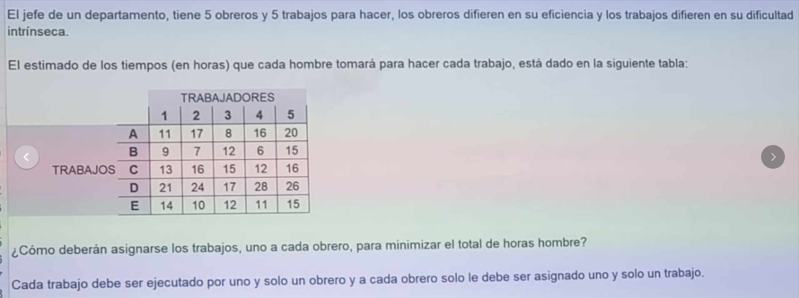

Método Hungaro

 | 1 | 2 | 3 | 4 | 5 | Menor Costo
A | 11 | 17 | 8 | 16 | 20 | 8
B | 9 | 7 | 12 | 6 | 15 | 6
C | 13 | 16 | 15 | 12 | 16 | 12
D | 21 | 24 | 17 | 28 | 26 | 17
E | 14 | 10 | 12 | 11 | 15 | 10
Menor Costo | 9 | 7 | 8 | 6 | 15

 | 1 | 2 | 3 | 4 | 5 | Menor Costo
A | 3 | 9 | 0 | 8 | 12 | 8
B | 3 | 1 | 6 | 0 | 9 | 6
C | 1 | 4 | 3 | 0 | 4 | 12
D | 4 | 7 | 0 | 11 | 9 | 17
E | 4 | 0 | 2 | 1 | 5 | 10
Menor Costo | 9 | 7 | 8 | 6 | 15

Transporte
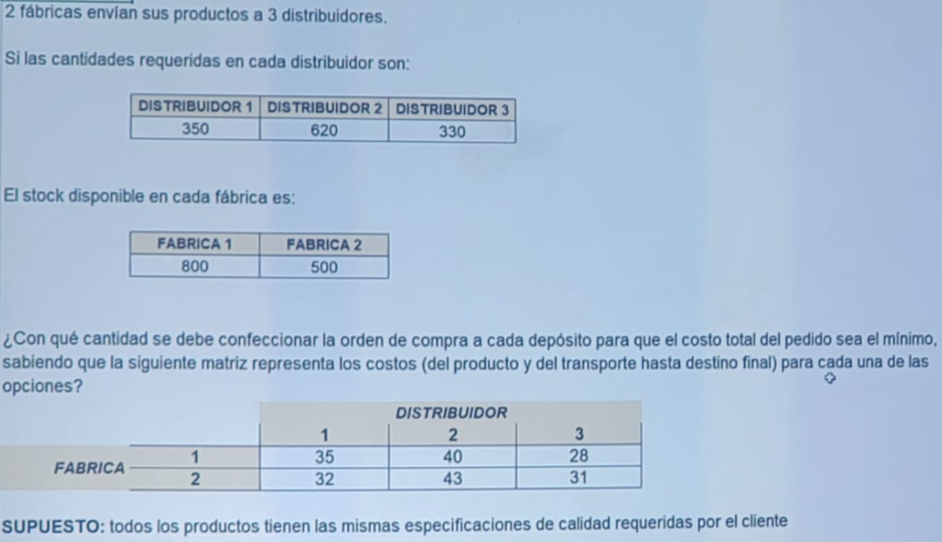

 | Dist 1 | Dist 2 | Dist 3
Fab 1 |  |  |  | 800
Fab 2 |  |  |  | 500
 | 350 | 620 | 330

